Bénin
 | Bénin - COURBE DES TAUX 19/02/2024

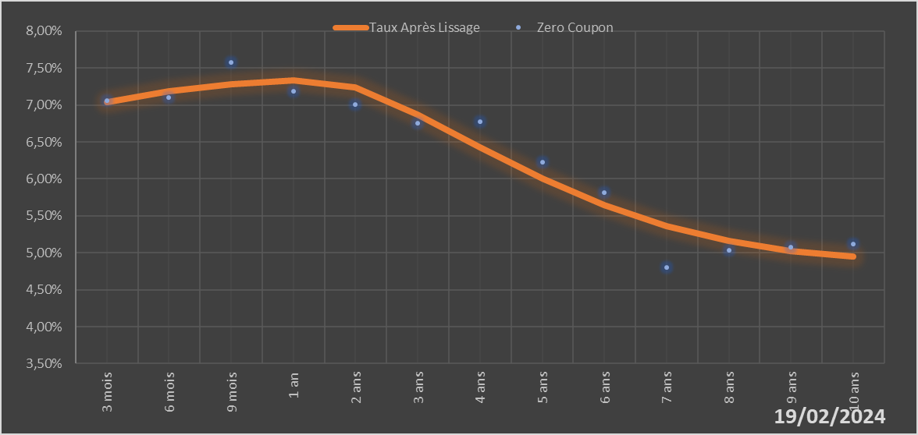

 |  | Maturité | Zero Coupon | Taux Après Lissage
 |  | 3 mois | 7.0578% | 7.0345%
 |  | 6 mois | 7.1000% | 7.1847%
 |  | 9 mois | 7.5804% | 7.2818%
 |  | 1 an | 7.1892% | 7.3345%
 |  | 2 ans | 7.0065% | 7.2346%
 |  | 3 ans | 6.7548% | 6.8678%
 |  | 4 ans | 6.7701% | 6.4244%
 |  | 5 ans | 6.2305% | 6.0021%
 |  | 6 ans | 5.8125% | 5.6443%
 |  | 7 ans | 4.7992% | 5.3649%
 |  | 8 ans | 5.0355% | 5.1621%
 |  | 9 ans | 5.0766% | 5.0265%
 |  | 10 ans | 5.1145% | 4.9465%

2024-02-19
oui

Bénin

